業務フロー
システム名 |  |  | システム種別 |  | 基本設計書 |  | 作成者 | 作成日 | 更新者 | 更新日 | 版数
POSサーバー |  |  | POSサーバ |  |  |  | LoiLV | 2024-05-03 | DuNT | 2024-09-11 | 0.81

機能カテゴリー |  | 06_1, 7, 8 定番変更 |  | 項目 |  | 概要設計 | 業務フロー

 | ●1_自動釣銭機

●●
画面表示
●●
モーダル表示

●●
処理機能
本来なら、処理内で分岐もあるとは思いますが、今回は、分岐処理についても、一括で処理機能と定義しています。
●●
音声ファイル

 | ●1_レジ周辺機器

セカンドディスプレイ
●●
セカンドディスプレイ画面表示
スキャナー
●●
スキャナー

スキャナー
自動釣銭機
●●
自動釣銭機
プリンター
●●

磁気カードリーダー
磁気カードリーダー
エフケイシステム 両面双方向読み取り MJR-100

 | ●外部連携

●●
API連携
本来ならDBですが、DBの意味で使用しています。
●●
他の機能への連携

●●
端末内DB
設定関連などのDB
最新
ボタン名

最新
分岐・判定

●●
他の機能部門への連携

機能概要
システム名 |  |  | システム種別 |  | 基本設計書 |  | 作成者 | 作成日 | 更新者 | 更新日 | 版数
POSサーバー |  |  | POSサーバ |  |  |  | LoiLV | 2024-05-03 | DuNT | 2024-09-11 | 0.81

機能カテゴリ |  | 06_1, 7, 8 定番変更 |  | 項目 |  | 概要設計 | 機能概要

X1_メニュー機能
 | 06_1, 7, 8 定番変更
 |  |  |  |  |  |  |  |  |  |  |  | 1
 |  |  |  |  |  |  |  |  |  |  |  | 2
 |  |  |  |  |  |  |  |  |  |  |  | 3
 |  |  |  |  |  |  |  |  |  |  |  | 4
06 1, 7, 8 定番変更
 |  |  |  |  |  |  |  |  |  |  |  | 5
 |  |  |  |  |  |  |  |  |  |  |  | 6
 |  |  |  |  |  |  |  |  |  |  |  | 7
 |  |  |  |  |  |  |  |  |  |  |  | 8
 |  |  |  |  |  |  |  |  |  |  |  | 9
 |  |  |  |  |  |  |  |  |  |  |  | 10
SC0601
1, 7, 8 定番変更画面
 |  |  |  |  |  |  |  |  |  |  |  | 11
 |  |  |  |  |  |  |  |  |  |  |  | 12
 |  |  |  |  |  |  |  |  |  |  |  | 13
店舗共通機能を実行する。1つの店舗選択可能。
画面には以下の3つのエリアを表示する。店舗選択エリア、検索条件エリア、一覧表示エリア。初期表示：店舗選択エリアのみ操作可能で、その他のエリアが無効になって操作不可。
検索条件エリア：店舗を選択した場合のみ操作可能。
 |  |  |  |  |  |  |  |  |  |  |  | 14
 |  |  |  |  |  |  |  |  |  |  |  | 15
 |  |  |  |  |  |  |  |  |  |  |  | 16
 |  |  |  |  |  |  |  |  |  |  |  | 17
 |  |  |  |  |  |  |  |  |  |  |  | 18
画面初期化
 |  |  |  |  |  |  |  |  |  |  |  | 19
 |  |  |  |  |  |  |  |  |  |  |  | 20
 |  |  |  |  |  |  |  |  |  |  |  | 21
 |  |  |  |  |  |  |  |  |  |  |  | 22
 |  |  |  |  |  |  |  |  |  |  |  | 23
ページングエリアは以下のファイルのページング共通をご参照ください。
10_概要機能_画面遷移_00_共通.xlsx
 |  |  |  |  |  |  |  |  |  |  |  | 24 | SC0601_1, 7, 8 定番変更画面（初期）
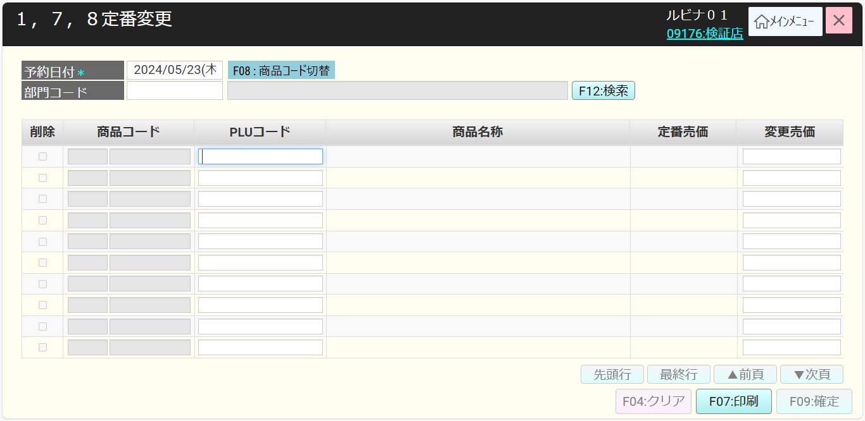
 |  |  |  |  |  |  |  |  |  |  |  | 25
 |  |  |  |  |  |  |  |  |  |  |  | 26
 |  |  |  |  |  |  |  |  |  |  |  | 27
 |  |  |  |  |  |  |  |  |  |  |  | 28
 |  |  |  |  |  |  |  |  |  |  |  | 29
 |  |  |  |  |  |  |  |  |  |  |  | 30
 |  |  |  |  |  |  |  |  |  |  |  | 31
 |  |  |  |  |  |  |  |  |  |  |  | 32
・画面初期化の場合：
+ 予約日付 (必須)：翌営業日を表示する。過去日付を選択すると、エラーモーダルを表示する（メッセージ：過去日付は利用できません。）
+ [商品コード切替]ボタン:
+部門コード（画面表示時の空白）を最大2桁で入力し、部門別検索を有効にし、入力時に部門を自動提案する。フォーカスアウト時の1桁を入力すると、前ゼロを自動補填する。入力しないと、前ゼロを補填しない。
+以下のように10 行を含む一覧を表示する。
・削除チェックボックス：有効
・商品コード入力ボックス （画面表示時の空白）：部門コード2桁+商品コード6桁まで入力可能。 フォーカスアウトすると前ゼロを自動補填する)
・PLUコード入力ボックス（画面表示時の空白）： 最大13桁入力可能。フォーカスアウトすると前ゼロを自動補填する。
・商品名称：最大全角25文字表示可能。
・定番売価： 最大6桁表示可能。定番売価を表示する。
・現在売価：最大6桁表示可能。現在売価を表示する。
・変更売価入力ボックス： 最大6桁入力可能。
+「F04：クリア」ボタン：商品がある場合、有効にする。
+[F09: 確定]: デフォルトで無効。変更売価と現在売価の変更があった場合、「F09:確定」ボタンを有効にする。
+「先頭行」、「最終行」、「▼次頁」、「▲前頁」を無効にする。上記のボタンの説明は「10_概要機能_画面遷移_00_共通.xlsx」をご参照ください。
① PLUコードと商品コードを入力すると、自動的に検索する。
+商品が存在しない場合は、商品名称に「未登録の商品です」という赤いエラーテキストを表示する。商品が部門1, 7, 8に属していない場合、「有効な部門コードを入力してください」エラーメッセージを表示する。カーソルのフォーカスを停止する。
+商品がある場合、該当欄に情報を埋め込み、部門コードと検索バーの検索ボタンを無効にし、削除チェックボックスを無効にする。変更売価項目にフォーカスが当たる。
+PLUコードを入力すると、親のYANコードに従って自動的に検索する。
②売価変更履歴を予約日付（必須）と部門コード（必須ではない）で検索する
③「クリア」をタッチすると、検索ボタンと部門コード入力ボックスを有効にし、クリアボタンと確定ボタンを無効にする。予約日付には翌営業日を表示する。他の項目にはブランクを表示する。
④1, 7, 8 定番売価変更一覧を印刷する。
⑤ 「確定」ボタンをクリックすると、予約日付の変更売価一覧を保存する。
+PLUコード入力欄を有効にし、[商品コード]入力欄を無効にする。
+保存されたレコードが【削除】チェックボックスにチェックを入れた場合、確定時に定番売価を登録前の定番売価をロールバックする。
ボタン・アクション：
・[PLUコード切替]
+タッチすると、[商品コード]欄を無効にし、[PLUコード]欄を有効にする。
+ [PLUコード切替]ボタンを[商品コード切替]ボタンに切り替える。
・[商品コード切替]
+ タッチすると、[PLUコード]欄を無効にし、「商品コード」欄を有効にする。
+[商品コード切替]ボタンを[PLUコード切替]ボタンに切り替える。
・最終行を入力後、[F09:確定]ボタンを指す。
・[×]をタッチするか、キーボードの[Esc]を押してメニュー画面に戻る。画面に更新情報がある場合は、【編集情報が失われますがよろしいですか？】を表示する。
 |  |  |  |  |  |  |  |  |  |  |  | 33
01
 |  |  |  |  |  |  |  |  |  |  |  | 34
F12:検索
1.2
 |  |  |  |  |  |  |  |  |  |  |  | 35
 |  |  |  |  |  |  |  |  |  |  |  | 36
SC0601
1, 7, 8 定番変更画面（初期）
 |  |  |  |  |  |  |  |  |  |  |  | 37
F04:クリア
01
 |  |  |  |  |  |  |  |  |  |  |  | 38
 |  |  |  |  |  |  |  |  |  |  |  | 39
KN0604 定番売価変更印刷票作成機能
AP0603 1, 7, 8定番売価変更一覧出力
 |  |  |  |  |  |  |  |  |  |  |  | 40
F07:印刷
 |  |  |  |  |  |  |  |  |  |  |  | 41
 |  |  |  |  |  |  |  |  |  |  |  | 42
 |  |  |  |  |  |  |  |  |  |  |  | 43
PLUコード/商品コード
F09:確定
1.3
 |  |  |  |  |  |  |  |  |  |  |  | 44
 |  |  |  |  |  |  |  |  |  |  |  | 45
PR0601 定番売価変更一覧
 |  |  |  |  |  |  |  |  |  |  |  | 46
部門コード入力
1.4
 |  |  |  |  |  |  |  |  |  |  |  | 47 | SC0601_1, 7, 8 定番変更画面（商品コード切替）
 |  |  |  |  |  |  |  |  |  |  |  | 48
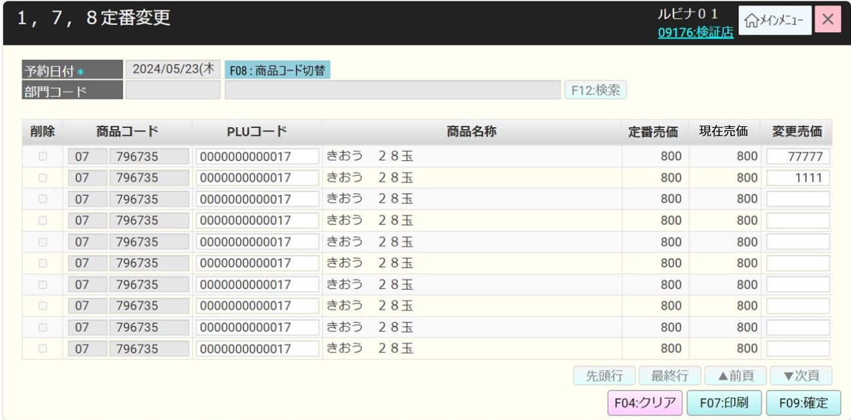
 |  |  |  |  |  |  |  |  |  |  |  | 49
PLUコード切替
01
 |  |  |  |  |  |  |  |  |  |  |  | 50
 |  |  |  |  |  |  |  |  |  |  |  | 1
 |  |  |  |  |  |  |  |  |  |  |  | 2
商品コード切替
01
 |  |  |  |  |  |  |  |  |  |  |  | 3
 |  |  |  |  |  |  |  |  |  |  |  | 4
 |  |  |  |  |  |  |  |  |  |  |  | 5
 |  |  |  |  |  |  |  |  |  |  |  | 6
KN1505
商品提案機能
AP1506
product/suggest
 |  |  |  |  |  |  |  |  |  |  |  | 7
1.1
 |  |  |  |  |  |  |  |  |  |  |  | 8
 |  |  |  |  |  |  |  |  |  |  |  | 9
 |  |  |  |  |  |  |  |  |  |  |  | 10
 |  |  |  |  |  |  |  |  |  |  |  | 11
02
 |  |  |  |  |  |  |  |  |  |  |  | 12
 |  |  |  |  |  |  |  |  |  |  |  | 13
SC0601
1, 7, 8 定番変更画面（結果）
 |  |  |  |  |  |  |  |  |  |  |  | 14
 |  |  |  |  |  |  |  |  |  |  |  | 15
 |  |  |  |  |  |  |  |  |  |  |  | 16
 |  |  |  |  |  |  |  |  |  |  |  | 17
 |  |  |  |  |  |  |  |  |  |  |  | 18
 |  |  |  |  |  |  |  |  |  |  |  | 19 | SC0601_1, 7, 8 定番変更画面（結果）
1.2
 |  |  |  |  |  |  |  |  |  |  |  | 20
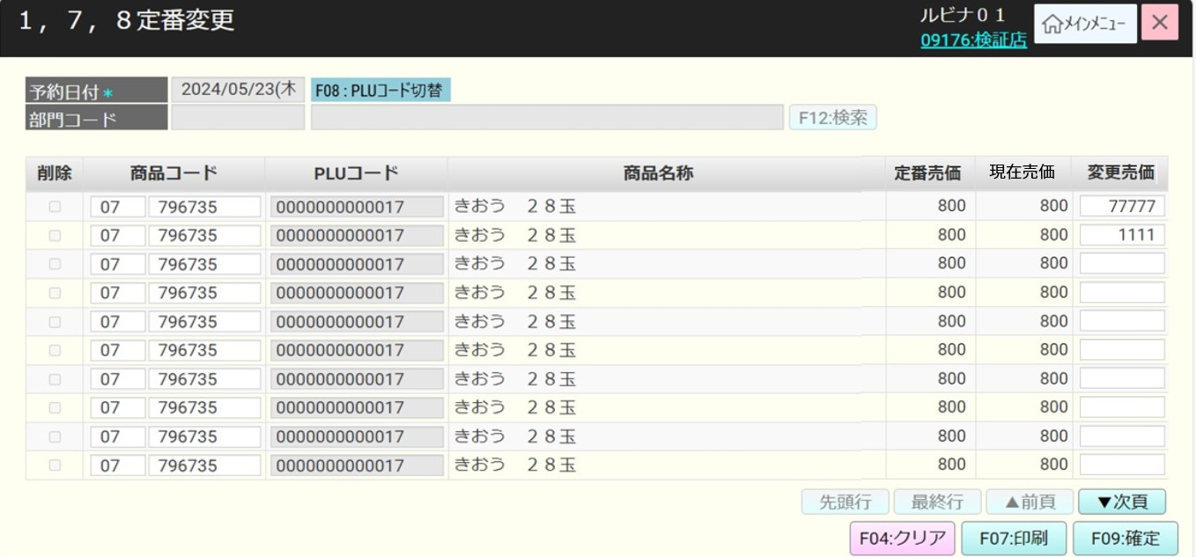
 |  |  |  |  |  |  |  |  |  |  |  | 21
 |  |  |  |  |  |  |  |  |  |  |  | 22
KN0601
売価変更一覧取得機能
AP0601
1, 7, 8定番売価変更一覧
 |  |  |  |  |  |  |  |  |  |  |  | 23
 |  |  |  |  |  |  |  |  |  |  |  | 24
 |  |  |  |  |  |  |  |  |  |  |  | 25
 |  |  |  |  |  |  |  |  |  |  |  | 26
 |  |  |  |  |  |  |  |  |  |  |  | 27
 |  |  |  |  |  |  |  |  |  |  |  | 28
存在
不在
 |  |  |  |  |  |  |  |  |  |  |  | 29
 |  |  |  |  |  |  |  |  |  |  |  | 30
MD_ERROR
データがない
 |  |  |  |  |  |  |  |  |  |  |  | 31
02
 |  |  |  |  |  |  |  |  |  |  |  | 32
 |  |  |  |  |  |  |  |  |  |  |  | 33
 |  |  |  |  |  |  |  |  |  |  |  | 34
はい
 |  |  |  |  |  |  |  |  |  |  |  | 35
 |  |  |  |  |  |  |  |  |  |  |  | 36
01
 |  |  |  |  |  |  |  |  |  |  |  | 37

・予約日付と部門コードにより売価変更履歴を検索する（必須ではない）
‣ 検索条件で売価変更がない場合、「該当データが存在しません。」エラーメッセージがあるモダールが表示される。エラーモダールで「はい」をタッチすると、データクリアされず、カーソルのフォーカスも停止する。
‣存在している場合は、SC0601_1、7、8定番変更 (結果) に検索結果一覧を表示し、検索部分の部門名称項目に部門名称表示し、削除チェックボックスを有効にし、クリアボタンと確定ボタンを有効にし、予約日付、部門コード、商品コード、PLU コードを選択する項目を無効にする。最初のレコードの変更売価項目にフォーカスが当たる。
・1ページに少なくとも10件のレコードを表示し、画面上の項目の割り当てによってはさらに多くのレコードを表示でき、最大100ページを表示できる。ページングエリアのボタン：「先頭行」、「最終行」、「▲前頁」、「▼次頁」：[10_概要機能_画面遷移_00_共通.xlsx]の共通仕様をご参照ください。
+削除チェックボックスにチェックを入れると、定番売価を選択する項目が無効になる。
変更売価を入力して確定可能。
1.3
 |  |  |  |  |  |  |  |  |  |  |  | 38
 |  |  |  |  |  |  |  |  |  |  |  | 39
 |  |  |  |  |  |  |  |  |  |  |  | 40
KN0602
変更売価バリデーションチェック機能
 |  |  |  |  |  |  |  |  |  |  |  | 41 | PR0601_定番売価変更一覧の印刷帳票
 |  |  |  |  |  |  |  |  |  |  |  | 42
 |  |  |  |  |  |  |  |  |  |  |  | 43
 |  |  |  |  |  |  |  |  |  |  |  | 44
 |  |  |  |  |  |  |  |  |  |  |  | 45
 |  |  |  |  |  |  |  |  |  |  |  | 46
1~999999
<= 0
 |  |  |  |  |  |  |  |  |  |  |  | 47
 |  |  |  |  |  |  |  |  |  |  |  | 48
MD_ERROR
変更売価は0より大きい数字を入力してください。
 |  |  |  |  |  |  |  |  |  |  |  | 49
 |  |  |  |  |  |  |  |  |  |  |  | 50
 |  |  |  |  |  |  |  |  |  |  |  | 1
KN0603
定番売価変更機能
AP0602
product/update standard price
 |  |  |  |  |  |  |  |  |  |  |  | 2
はい
 |  |  |  |  |  |  |  |  |  |  |  | 3
 |  |  |  |  |  |  |  |  |  |  |  | 4
02
 |  |  |  |  |  |  |  |  |  |  |  | 5
 |  |  |  |  |  |  |  |  |  |  |  | 6
01
変更売価を入力し、「確定」ボタンをタッチしてバリデーションチェックを行う。
・変更売価が「0」の場合、エラーモーダルを表示する（メッセージ：変更売価は0より大きい数字を入力してください。）。「はい」をタッチすると、モダールが閉じて、エラーが発生した変更売価入力項目にフォーカスされる。
・変更売価が入力されていない場合、エラーモーダルを表示する（メッセージ：変更売価を入力してください）。 「はい」をタッチすると、モダールが閉じて、エラーが発生した変更売価入力項目にフォーカスされる。
・上記以外の場合（価格変更あり）、KN0603_定番売価変更機能を実行して商品マスターを更新する。
‣価格変更が成功した場合、SC0601_1, 7, 8定番変更画面の表示データをクリアする（初期状態に戻る）
‣価格変更が失敗した場合、エラーモーダルを表示する。
行には削除チェックボックスが選択されている場合、定番売価（Scan&Go から取得した定番売価）として保存する。
売価を更新する時には、POSとS&Gにも更新する必要がある。
 |  |  |  |  |  |  |  |  |  |  |  | 7
 |  |  |  |  |  |  |  |  |  |  |  | 8
 |  |  |  |  |  |  |  |  |  |  |  | 9
 |  |  |  |  |  |  |  |  |  |  |  | 10
 |  |  |  |  |  |  |  |  |  |  |  | 11
1.4
 |  |  |  |  |  |  |  |  |  |  |  | 12
 |  |  |  |  |  |  |  |  |  |  |  | 13
 |  |  |  |  |  |  |  |  |  |  |  | 14
KN1201部門提案機能
AP1201 group/suggest
 |  |  |  |  |  |  |  |  |  |  |  | 15
 |  |  |  |  |  |  |  |  |  |  |  | 16
 |  |  |  |  |  |  |  |  |  |  |  | 17
 |  |  |  |  |  |  |  |  |  |  |  | 18
 |  |  |  |  |  |  |  |  |  |  |  | 19
 |  |  |  |  |  |  |  |  |  |  |  | 20
無効
有効
 |  |  |  |  |  |  |  |  |  |  |  | 21
 |  |  |  |  |  |  |  |  |  |  |  | 22
suggest groupのAPIを実行する。
・成功の場合、部門名称項目に部門名称が表示される。
・エラーの場合、「有効な部門コードを入力してください。」エラーモダールが表示される。
 |  |  |  |  |  |  |  |  |  |  |  | 23
MD_ERROR
有効な部門入力
 |  |  |  |  |  |  |  |  |  |  |  | 24
 |  |  |  |  |  |  |  |  |  |  |  | 25
 |  |  |  |  |  |  |  |  |  |  |  | 26
 |  |  |  |  |  |  |  |  |  |  |  | 27
 |  |  |  |  |  |  |  |  |  |  |  | 28
 |  |  |  |  |  |  |  |  |  |  |  | 29
01
 |  |  |  |  |  |  |  |  |  |  |  | 30
 |  |  |  |  |  |  |  |  |  |  |  | 31
 |  |  |  |  |  |  |  |  |  |  |  | 32
 |  |  |  |  |  |  |  |  |  |  |  | 33
 |  |  |  |  |  |  |  |  |  |  |  | 34
 |  |  |  |  |  |  |  |  |  |  |  | 35

